Hoja1
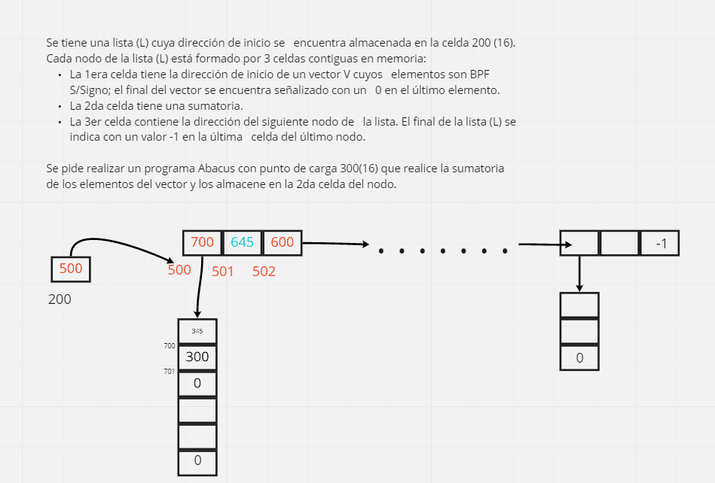
 | Dir | Celda | AC |  | Aux
Cargo | 300 | 1200 | (200)= 500 |  | 100 | 1000 | Aux Carga
contenido | 301 | 9322 | (AC) < 0? |  | 101 | 2000 | Aux Almac
de 1er ele | 302 | 3100 | 1500 |  | 102 | 1 | 1
del nodo(q es | 303 | 2304 |  |  | 103 | -1 | -1
la direc de incio de vector) | 304 | CCCC | 700 |  | 104 | 0 | Sumatoria
Cargo | 305 | 2105 |  |  | 105 | Dir Vector
direc de inicio | 306 | 3100 | 1700 |  | 106
del vector | 307 | 2308 | Guardo instr |  | 107
y su 1er ele | 308 | CCCC | 1700/ 1701 |  | 108 | Leo el contenido de la celda
 | 309 | 7311 | (AC) = 0? |  | 109 | Corto cuando hay un 0 en la ult pos
Sumo y | 30A | 3104 | Realizo sumatoria
guardo | 30B | 2104
sig ele | 30C | 1102 | (AC) = 1 |  | Sumo 1
del vector | 30D | 3308 | 1701/1702 |  | Sumo la instruccion almacenada en la 308 para cargar celda inicio vector 1700
Guardo en pivot | 30E | 2308 |  |  | Guardo en la celda pivot para marcar inicio vector
Reinicio | 30F | ´0000 | 0 |  | Carga inmediata de 0
ciclo | 310 | 7308 | (AC) = 0 -> Bif 308
Fin suma | 311 | 1200 | 500
Me | 312 | 3102 | 501
muevo al sig | 313 | 3101 | 2501 | Me paro en la celda en q voy a cargar el res de la suma
ele del nodo | 314 | 2316 | Almaeno en la 316 la instruccion
Cargo sum en AC | 315 | 1104 | Cargar sumatoria -> 645 |  |  | Cargo sum en acumulador
Guardo sum en celda pedida | 316 | CCCC | 2501 | (501) = 645
Reset | 317 | 0000 | cargo 0 en AC
sumatoria | 318 | 2104 | Reset sumatoria
Me | 319 | 1200 | 500
muevo | 31A | 3102 | 501
al siguiente | 31B | 3102 | 502
nodo | 31C | 3100 | 1502
 | 31D | 231E | Almaceno instruccion
 | 31E | CCCC | 1502 -> 600 0 -1 |  | Cargo direc prox nodo
 | 31F | 2200 | Almaceno en la 200 la direc del prox como pivot
 | 320 | 0000
 | 321 | 7300
 | 322 | FFFF

